flow
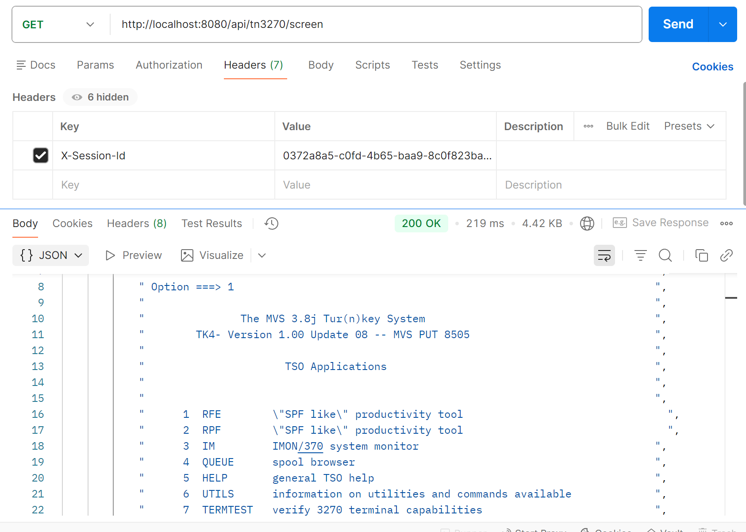
api/tn3270/login

api/tn3270/screen

api/tn3270/menu/command
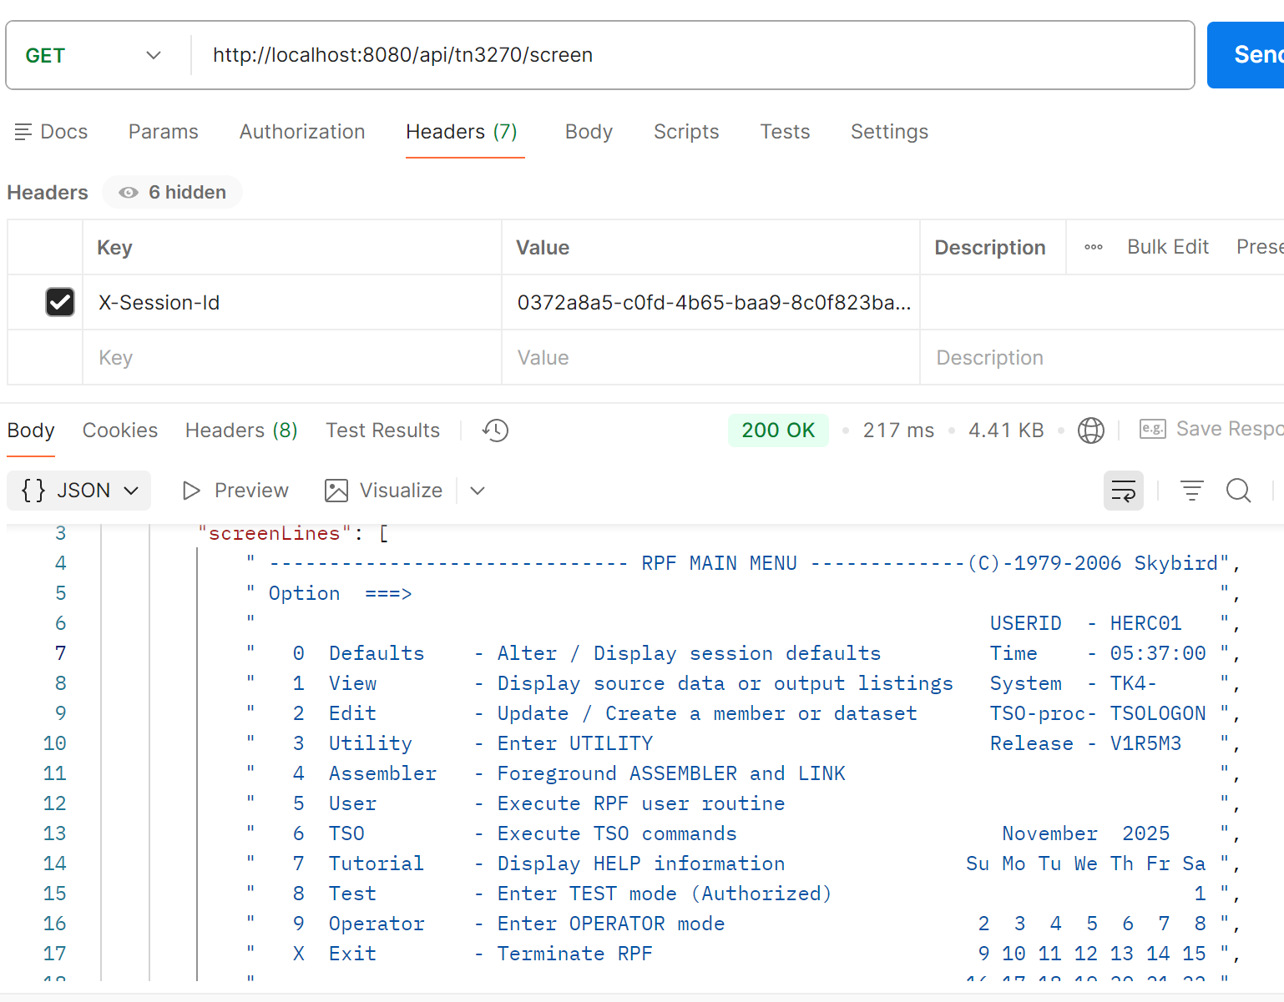

api/tn3270/key/enter

api/tn3270/screen

api/tn3270/key/tab
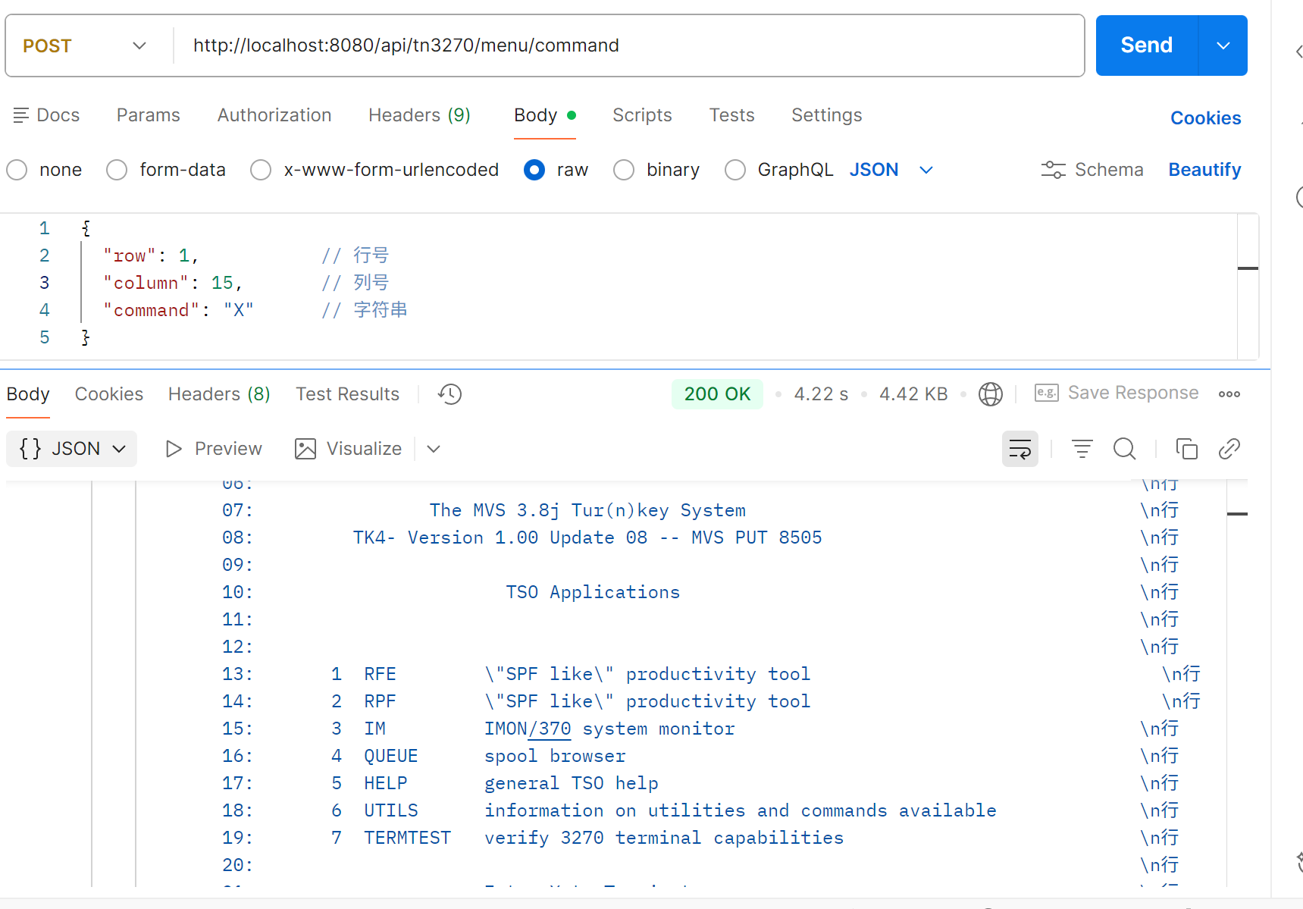

api/tn3270/send/string

api/tn3270/key/enter

api/tn3270/screen

api/tn3270/key/tab

api/tn3270/send/string

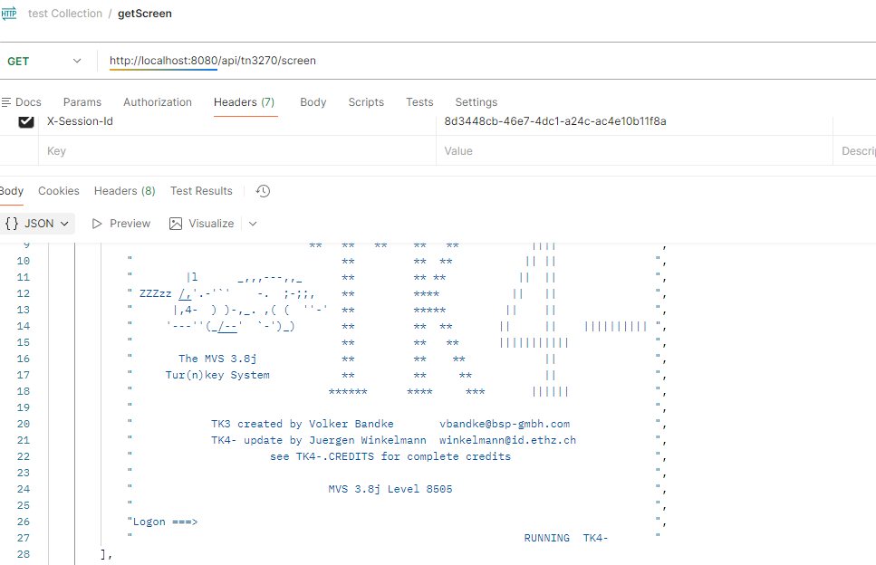

api/tn3270/key/enter

api/tn3270/screen

